레벨요소
레벨 요소
현재 플레이어가 소지하고 있는 색상 오브의 수
상호작용
색 변경 상호작용
기믹

상세
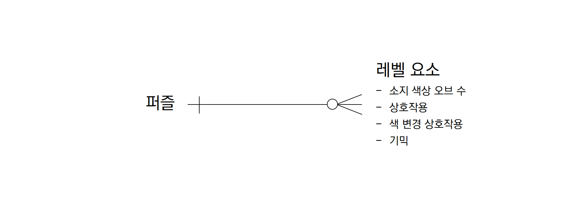
소유한 색상 오브의 수
0 ~ 6

상호작용
이동
밀기
당기기
점프
총 개수 | 4 | ERD Diagram

색 변경 상호작용 가중치
색상 | 가중치
검 | 1
흰 | 1
노 | 2
초 | 2
빨 | 3
파 | 3

기믹
이름 | 가중치
회전하는 판자 | 1
이동하는 큐브 | 1
컬러 레이저 | 2
문 | 3
스위치 | 3
부서지는 벽 | 4

